例_撮影位置図面
【台紙】
既存設備写真 撮影位置図面
 |  |  |  | 申請書番号 |  | KS- |  | 1234567890123
 |  |  |  | 設備区分 |  | 高効率照明
 |  |  |  | 建物・フロア |  | 本店1F

図面
１
 |  |  | ・既存設備が複数の建物・フロアに分かれている場合は、建物・フロア毎に図面を作成すること。
 |  |  | ・型番ごとに、撮影位置を個別・全台数それぞれ1ヶ所以上記載すること。
 |  |  | ・凡例で補助対象設備の範囲や撮影位置等を明確にすること。
【凡例】
 |  |  | ・既存設備が複数ある場合は、設備毎に枝番を付すること。
は撮影位置
は補助対象外
 |  |  | ・導入設備の設置場所が既存設備と異なる場合は、導入設備の設置予定場所を記載すること。
以下３項目を入力する。
・ 申請書番号
・ 設備区分
・ 建物・フロア
は補助対象
凡例を記載する。

は導入設備の
設置予定場所
写真を撮影する位置
や方向を図示する。

2-⑥
No.2
2-⑤

S9

導入設備を設置する予定の
場所を図示する。
※既存設備と導入設備の設置場所が異なる場合のみ
4-②
S6
4-①
S5
S10
No.4
No.4

S4
S8
S3

2-①
3-①
3-③
3-⑤

2-②
補助対象外の設備が図示されている場合は、補助対象設備と混同しないように、区別する。
1-⑤
1-④

2-③
S7
3-②
3-④
3-⑥

No.3
2-④
S1
1-①
No.2
1-③
設備毎に枝番を付
し、内訳へ記載する。

1-②
No.1

S2

下表「既存設備内訳」と、図面に記載する設備のNo．と台数が一致しているか確認する。

既存設備内訳
２
 |  | ・ポータルから出力した「既存設備写真提出一覧」のNo．、製品名、型番、台数を下表へ転記すること。
 |  | ・同一型番が異なる建物・フロアに設置され図面が複数枚になる場合は、各図面上の合計台数が
 |  | 「既存設備写真提出一覧」記載の台数と一致することを確認すること。

No. | 製品名 |  | 型番 |  | 台数 |  | 枝番
1 | ベースライト |  | GH-1000XW |  | 5 |  | 1-①～1-⑤
2 | ベースライト |  | TH-2000UJ |  | 6 |  | 2-①～⑥
3 | ダウンライト |  | AAR-50TH |  | 6 |  | 3-①～⑥
4 | ダウンライト |  | AAR-90BL |  | 2 |  | 4-①～②

ポータル出力の「既存設備写真 提出一覧」から転記すること。
・No. ・ 製品名 ・ 型番 ・ 台数

フォーマット_撮影位置図面
【台紙】
【台紙】
提出すべき図面が複数枚ある場合は、必要に応じて台紙をコピーして使用してください。
既存設備写真 撮影位置図面
 |  |  |  | 申請書番号 |  | KS-
 |  |  |  | 設備区分
 |  |  |  | 建物・フロア

図面
１
 |  |  | ・既存設備が複数の建物・フロアに分かれている場合は、建物・フロア毎に図面を作成すること。
 |  |  | ・型番ごとに、撮影位置を個別・全台数それぞれ1ヶ所以上記載すること。
 |  |  | ・凡例で補助対象設備の範囲や撮影位置等を明確にすること。
 |  |  | ・既存設備が複数ある場合は、設備毎に枝番を付すること。
 |  |  | ・導入設備の設置場所が既存設備と異なる場合は、導入設備の設置予定場所を記載すること。

既存設備内訳
２
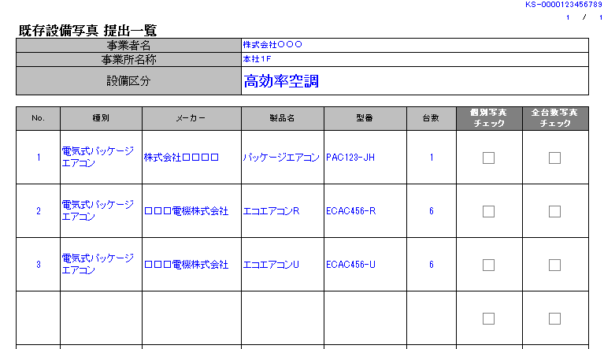
※ポータルから出力した「既存設備写真 提出一覧」の
No．、製品名、型番と一致させてください。
 |  | ・ポータルから出力した「既存設備写真提出一覧」のNo．、製品名、型番、台数を下表へ転記すること。
 |  | ・同一型番が異なる建物・フロアに設置され図面が複数枚になる場合は、各図面上の合計台数が
 |  | 「既存設備写真提出一覧」記載の台数と一致することを確認すること。

No. | 製品名 |  | 型番 |  | 台数 |  | 枝番

